CollectiveAccess
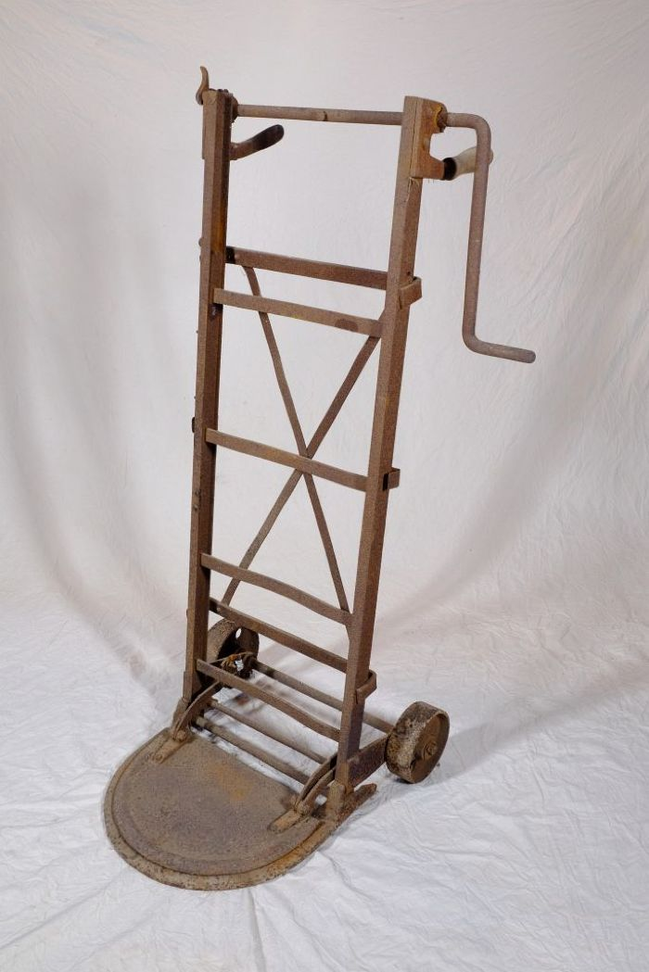
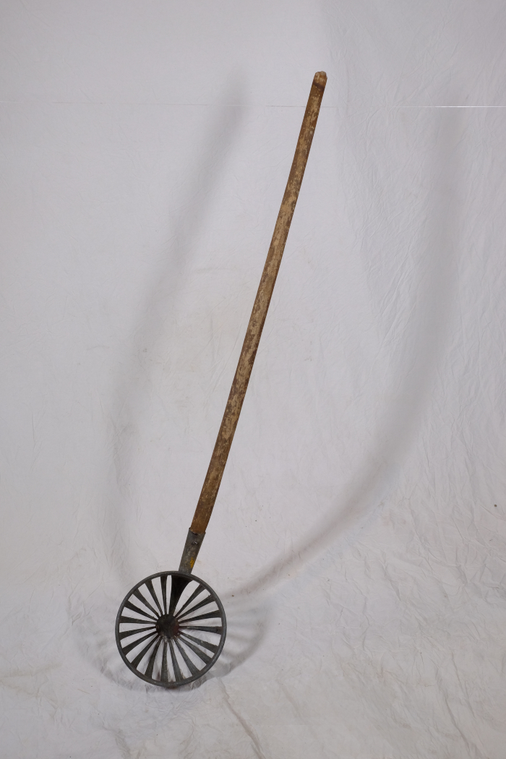
Image | Object | Description | Date
 | Sackhebekarre (A1147) | Die Sackkarre mit Hebevorrichtung sollte das Aufheben von schweren Säcken erleichtern. Mittels der Kurbel konnte die Plattform, auf welcher der Sack stand, nach oben gefahren werden. Nun konnte man den Sack in Hüfthöhe auf den Rücken schultern und musste ihn nicht aus den Knien heraus vom Boden aufladen.
 | Kartoffelwäsche (A1280) | Eine Kartoffelwäsche, auch Kartoffelwäscher genannt, diente zur Reinigung von Kartoffeln und anderem Gemüse vor der weiteren Verarbeitung. Das Gerät wurde dafür wie ein Sieb genutzt.
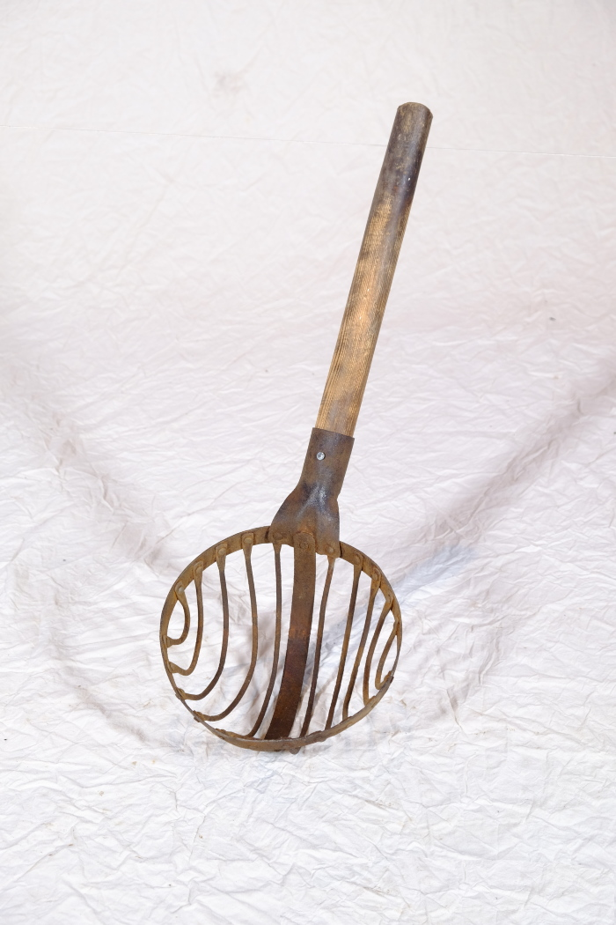
 | Kartoffelwäsche (A1503) | Eine Kartoffelwäsche, auch Kartoffelwäscher genannt, diente zur Reinigung von Kartoffeln und anderem Gemüse vor der weiteren Verarbeitung. Das Gerät wurde dafür wie ein Sieb genutzt.
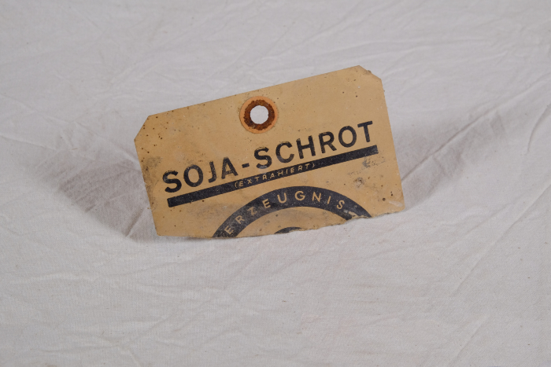 | Etikett "Soyaschrot Vita" (A1547) | Die Rückseite dieses Etiketts für Sojaschrot zeigt folgende Aufschrift: „Garantie Reinheit. Wir garantieren, daß SOJA-SCHROT »VITA« mit größter Vorsicht aus Sojabohnen hergestellt wird, die vor der Verarbeitung von allen Verunreinigungen und Beimengungen jeglicher Art, z.B. Unkrautsamen, Sand, Metallstücken u.a.m., sorgfältig befreit wurden. Hochwertige Nährstoffe. Wir garantieren, daß SOJA-SCHROT »VITA« bei niedrigen Temperaturen und in kurzer Verarbeitungsdauer hergestellt wird. Nur dadurch kann die Gewähr gegeben werden, daß die hochwertigen Nährstoffe der Sojabohne, insbesondere Eiweiß, Lecitin u[nd] Zucker in natürlicher Beschaffenheit und Zusammensetzung [in SOJA-] SCHROT »VITA« erhalten geblieben sind. Farbe. Wir garantieren, daß SOY[...]"
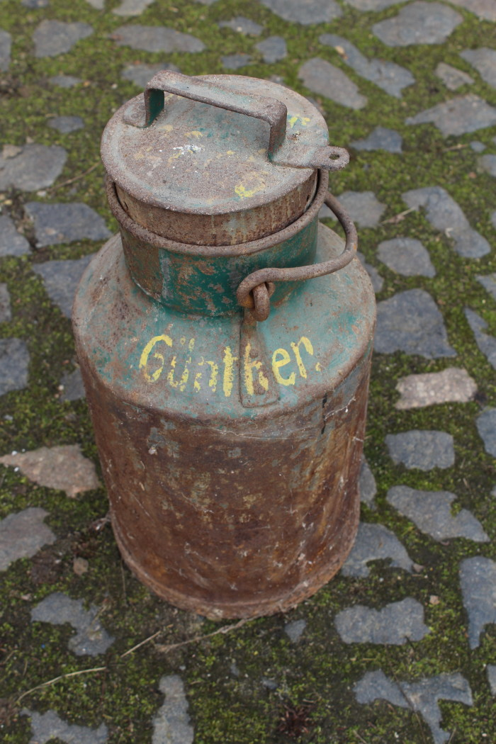
 | Milchkanne (A1798) | Milchkannen aus unterschiedlich behandeltem Eisenblech wurde seit der zweiten Hälfte des 19. Jahrhunderts verwendet und ersetzten die vorher üblichen Holzeimer. Sie dienten zum Transport der Milch sowohl auf dem Hof als auch zur Verarbeitung in eine Meierei.
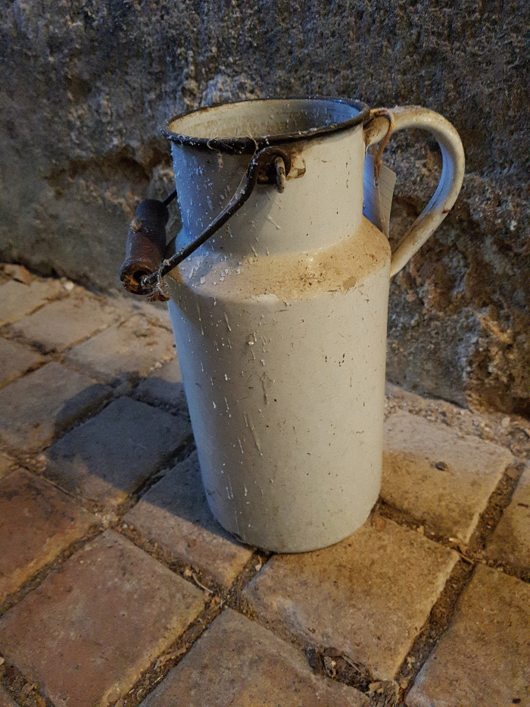
 | Milchkanne (A1799) | Milchkannen aus unterschiedlich behandeltem Eisenblech wurde seit der zweiten Hälfte des 19. Jahrhunderts verwendet und ersetzten die vorher üblichen Holzeimer. Sie dienten zum Transport der Milch sowohl auf dem Hof als auch zur Verarbeitung in eine Meierei.
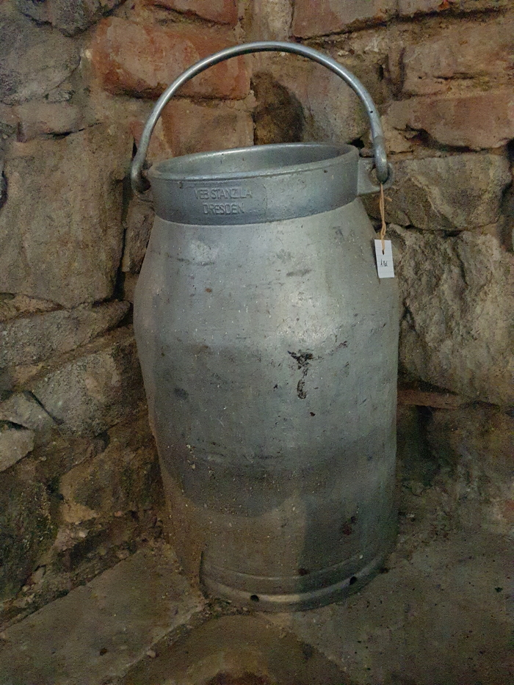
 | Milchkanne "Impulsa TGL 10574" (A1801) | Milchkannen aus unterschiedlich behandeltem Eisenblech wurde seit der zweiten Hälfte des 19. Jahrhunderts verwendet und ersetzten die vorher üblichen Holzeimer. Sie dienten zum Transport der Milch sowohl auf dem Hof als auch zur Verarbeitung in eine Meierei.
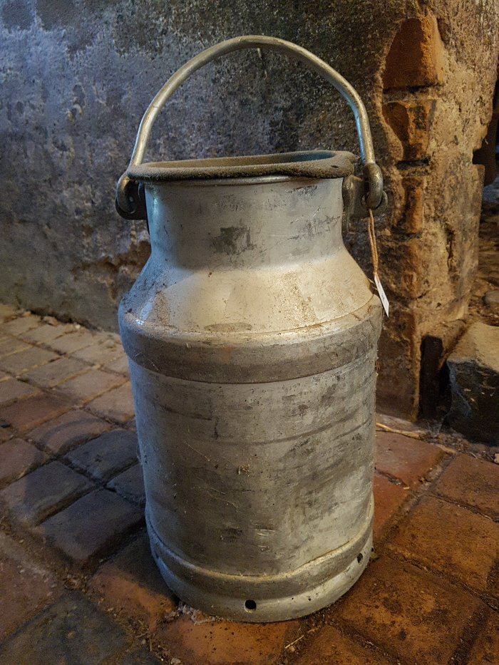
 | Milchkanne (A1802) | Milchkannen aus unterschiedlich behandeltem Eisenblech wurde seit der zweiten Hälfte des 19. Jahrhunderts verwendet und ersetzten die vorher üblichen Holzeimer. Sie dienten zum Transport der Milch sowohl auf dem Hof als auch zur Verarbeitung in eine Meierei.
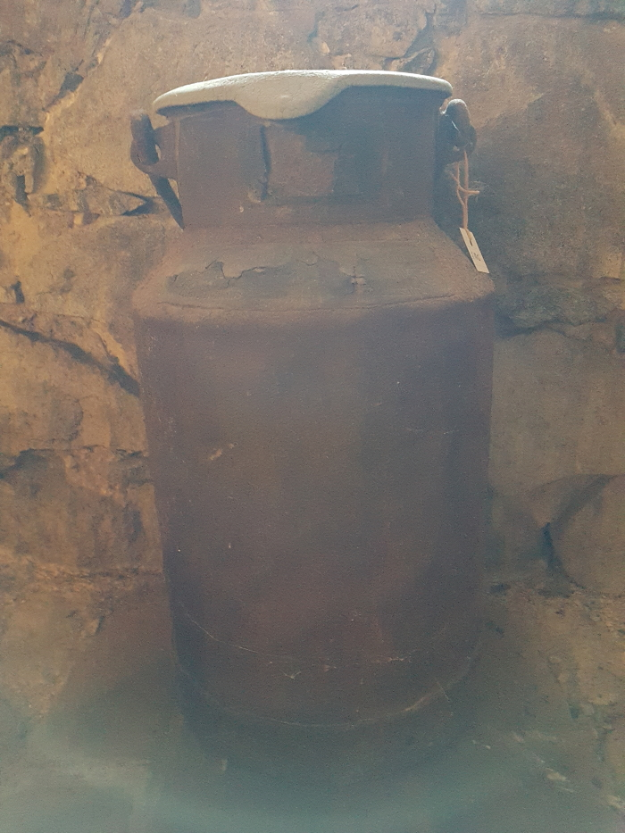
 | Milchkanne (A1803) | Das Etikett am Kannenhals zeigt die Inschrift "Martin Günther … Stadt Brandis ... Molkerei Schindler Paunsdorf". Milchkannen aus unterschiedlich behandeltem Eisenblech wurde seit der zweiten Hälfte des 19. Jahrhunderts verwendet und ersetzten die vorher üblichen Holzeimer. Sie dienten zum Transport der Milch sowohl auf dem Hof als auch zur Verarbeitung in eine Meierei.
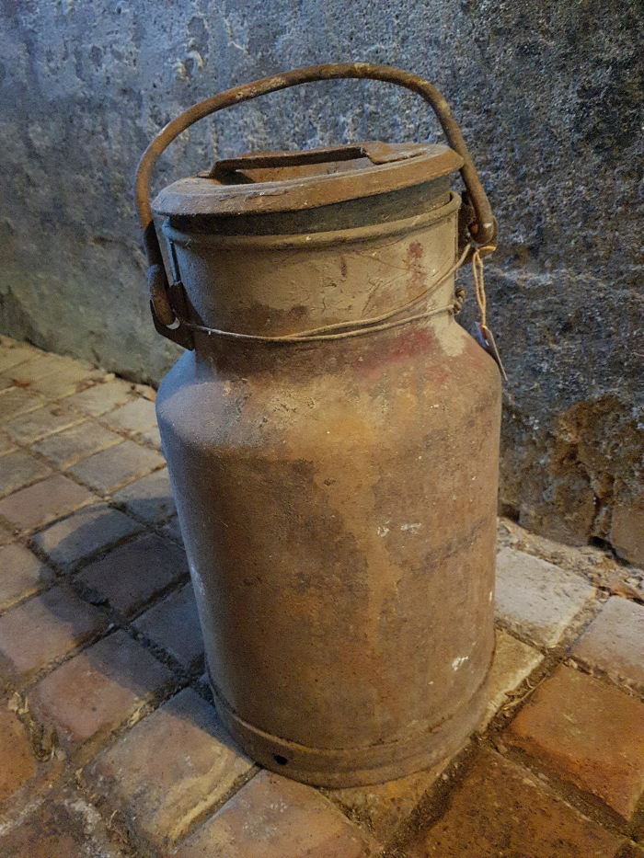
 | Milchkanne (A1804) | Milchkannen aus unterschiedlich behandeltem Eisenblech wurde seit der zweiten Hälfte des 19. Jahrhunderts verwendet und ersetzten die vorher üblichen Holzeimer. Sie dienten zum Transport der Milch sowohl auf dem Hof als auch zur Verarbeitung in eine Meierei.
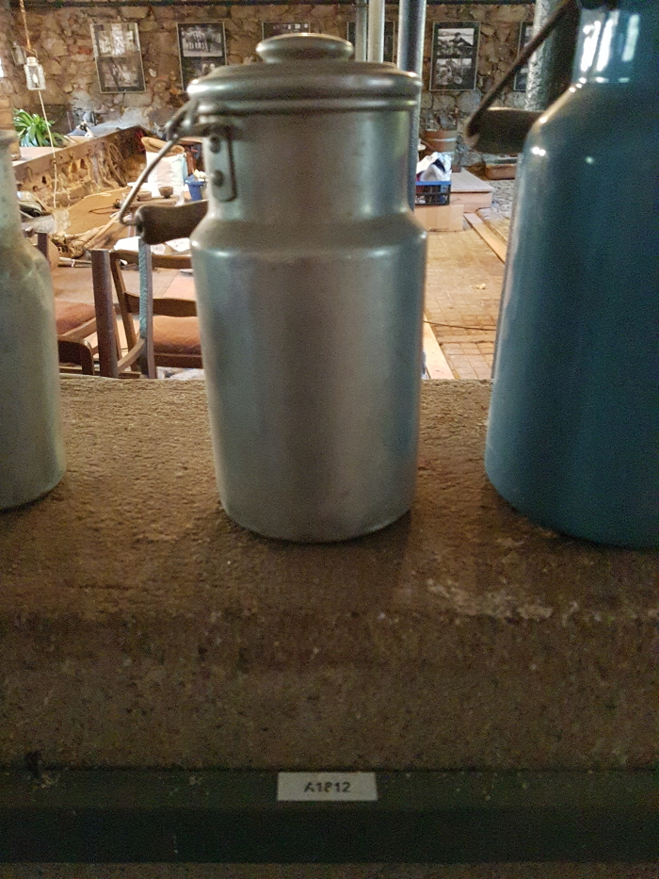
 | Milchkanne (A1812) | Milchkannen aus unterschiedlich behandeltem Eisenblech wurde seit der zweiten Hälfte des 19. Jahrhunderts verwendet und ersetzten die vorher üblichen Holzeimer. Sie dienten zum Transport der Milch sowohl auf dem Hof als auch zur Verarbeitung in eine Meierei.
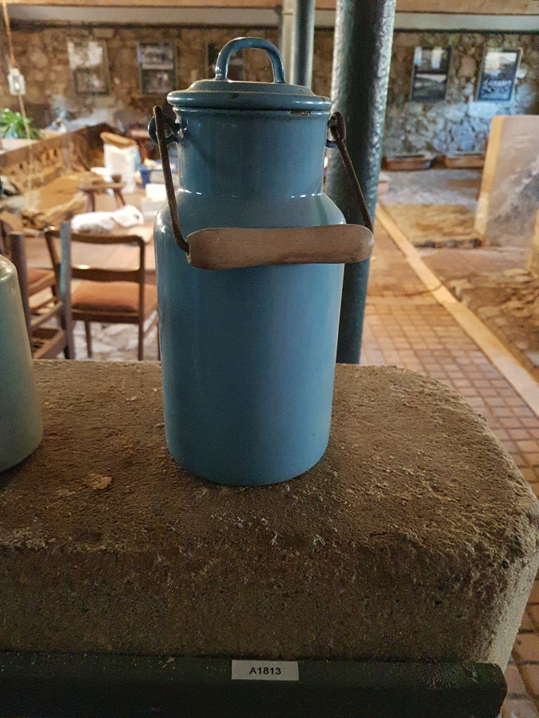
 | Milchkanne 2 Liter (A1813) | Milchkannen aus unterschiedlich behandeltem Eisenblech wurde seit der zweiten Hälfte des 19. Jahrhunderts verwendet und ersetzten die vorher üblichen Holzeimer. Sie dienten zum Transport der Milch sowohl auf dem Hof als auch zur Verarbeitung in eine Meierei.
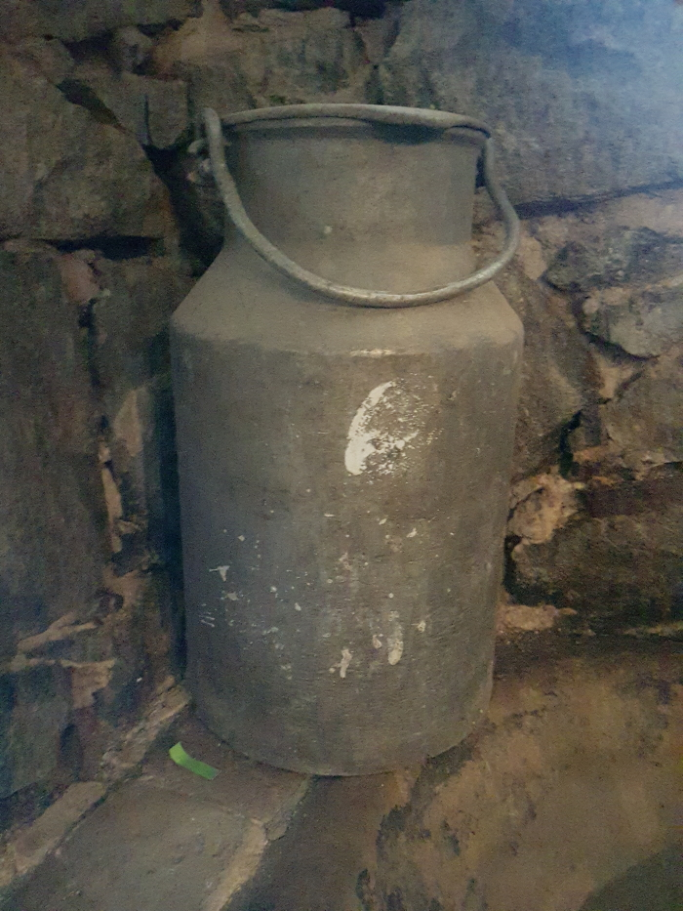
 | Milchkanne (A1823) | Milchkannen aus unterschiedlich behandeltem Eisenblech wurde seit der zweiten Hälfte des 19. Jahrhunderts verwendet und ersetzten die vorher üblichen Holzeimer. Sie dienten zum Transport der Milch sowohl auf dem Hof als auch zur Verarbeitung in eine Meierei.
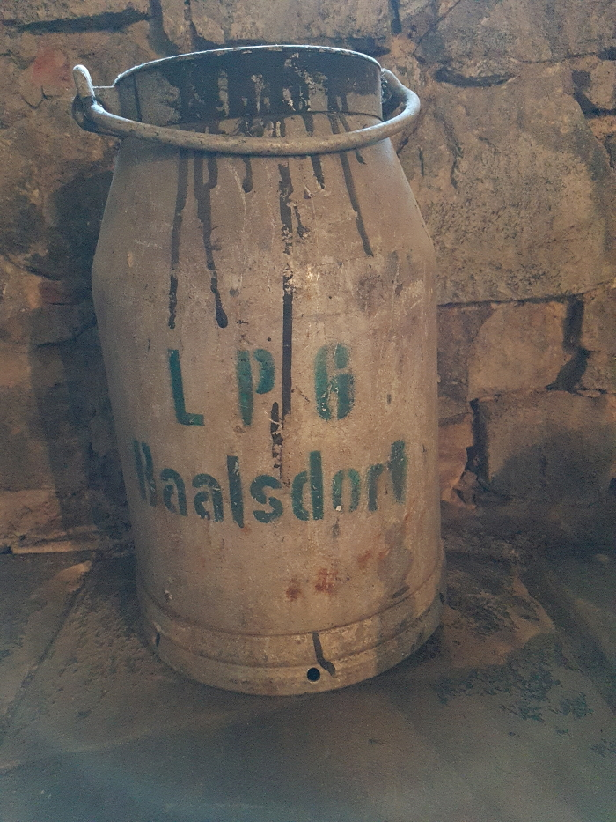
 | Milchkanne "LPG Baalsdorf" (A1825) | Milchkannen aus unterschiedlich behandeltem Eisenblech wurde seit der zweiten Hälfte des 19. Jahrhunderts verwendet und ersetzten die vorher üblichen Holzeimer. Sie dienten zum Transport der Milch sowohl auf dem Hof als auch zur Verarbeitung in eine Meierei.

